megatendencia
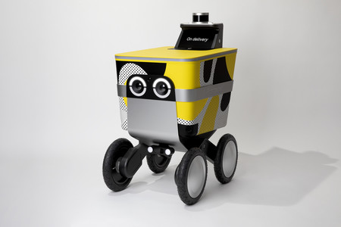
AREAS DE APLICACION | AREA DE APLICACION ESPECIFICA | TECNOLOGIA | PRODUCTOS Y SERVICIOS | BENCHMARKING | IMAGENES | INNOVADOR
MEGATENDENCIA: Identificación y separación de residuos orgánicos y reciclables. |  |  |  |  |  | UTIL | DIFERENTE | COSTO EFECTIVO
Descripcion: Inversión al manejo de residuos de una manera efectiva para la protección del medio ambiente y aprovechamiento de los materiales como carton, papel, plastico y la creación de composta orgánica para cultivos.
Ciencias Naturales | Sostenibilidad ambiental y manejo de residuos | Escaner de minerales. | Clasificador de residuos | La máquina Cla-Res(Clasificar Residuo). Escanea y clasifica los residuos para posteriormente ser depositados las canicas correspondientes. |  | OK | En Colombia | 4'599.000
AREAS DE APLICACION | AREA DE APLICACION ESPECIFICA | TECNOLOGIA | PRODUCTOS Y SERVICIOS | BENCHMARKING | IMAGENES | INNOVADOR
MEGATENDENCIA: Aprovechamiento del CO2 |  |  |  |  |  | UTIL | DIFERENTE | COSTO EFECTIVO
Descripcion: Creación de industrias que usan el CO2 como principal materia prima para la creación de cemento sostenible, combustible y conservación de distintos alimentos generando empleo y materiales amigables con el medio ambiente.
Quimica | Quimica medioambiental | Maquinaria y laboratorios para el correcto manejo del CO2 | Producir cerveza, sintetizar aspirinas, fabricar combustible, conservar la leche, cultivar algas como fuente de energía renovable, fabricar cemento más sostenible, Conservar las ensaladas y limpiar de insectos los alimentos | Industrias CO2.Inc es un nconjunto de empresas dedicadas al aprovechamiento del CO2. Por su gran campo de producción genera trabajos de todo tipo y materiales que ayudan a mantener un ambiente sano. |  | OK | En Colombia | DUDA
AREAS DE APLICACION | AREA DE APLICACION ESPECIFICA | TECNOLOGIA | PRODUCTOS Y SERVICIOS | BENCHMARKING | IMAGENES | INNOVADOR
MEGATENDENCIA: Concientizacion del buen uso de los reciduos |  |  |  |  |  | UTIL | DIFERENTE | COSTO EFECTIVO
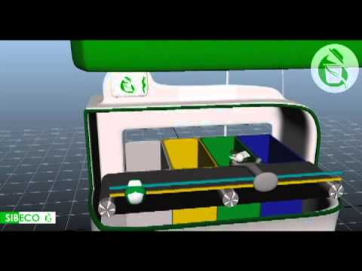
Descripcion: Incentivar a las personas con compañías interactivas que permitan la mejora del uso de los residuos.
Ciencias Naturales | Sostenibilidad ambiental y manejo de residuos | Dispensadoras electrónicas cuyo pago es mediante materiales reciclables | Cupos con descuentos en diversas empresas que deseen colaborar con la campania ambiental | Ecupon es una máquina diseñada con el fin de incentivar a las personas a depositar materiales reciclables, como botellas de plástico, cartón y papel a cambio de cupones con descuentos en tiendas patrocinadoras. |  | OK | En Colombia | 5'699.000

